李海涛
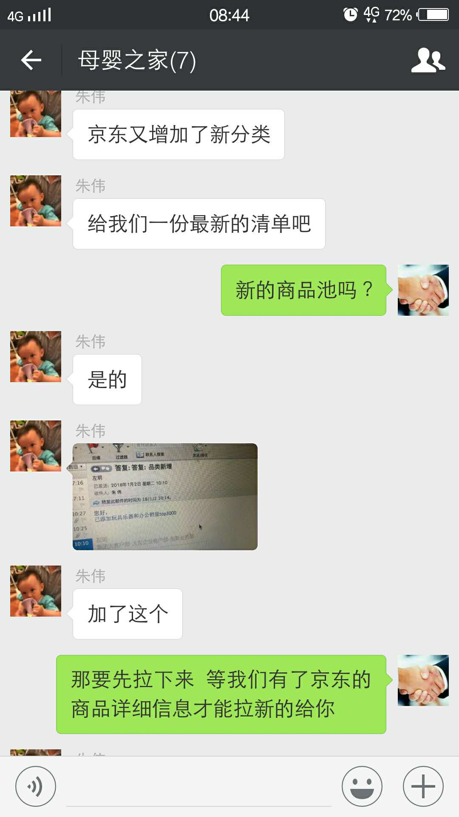
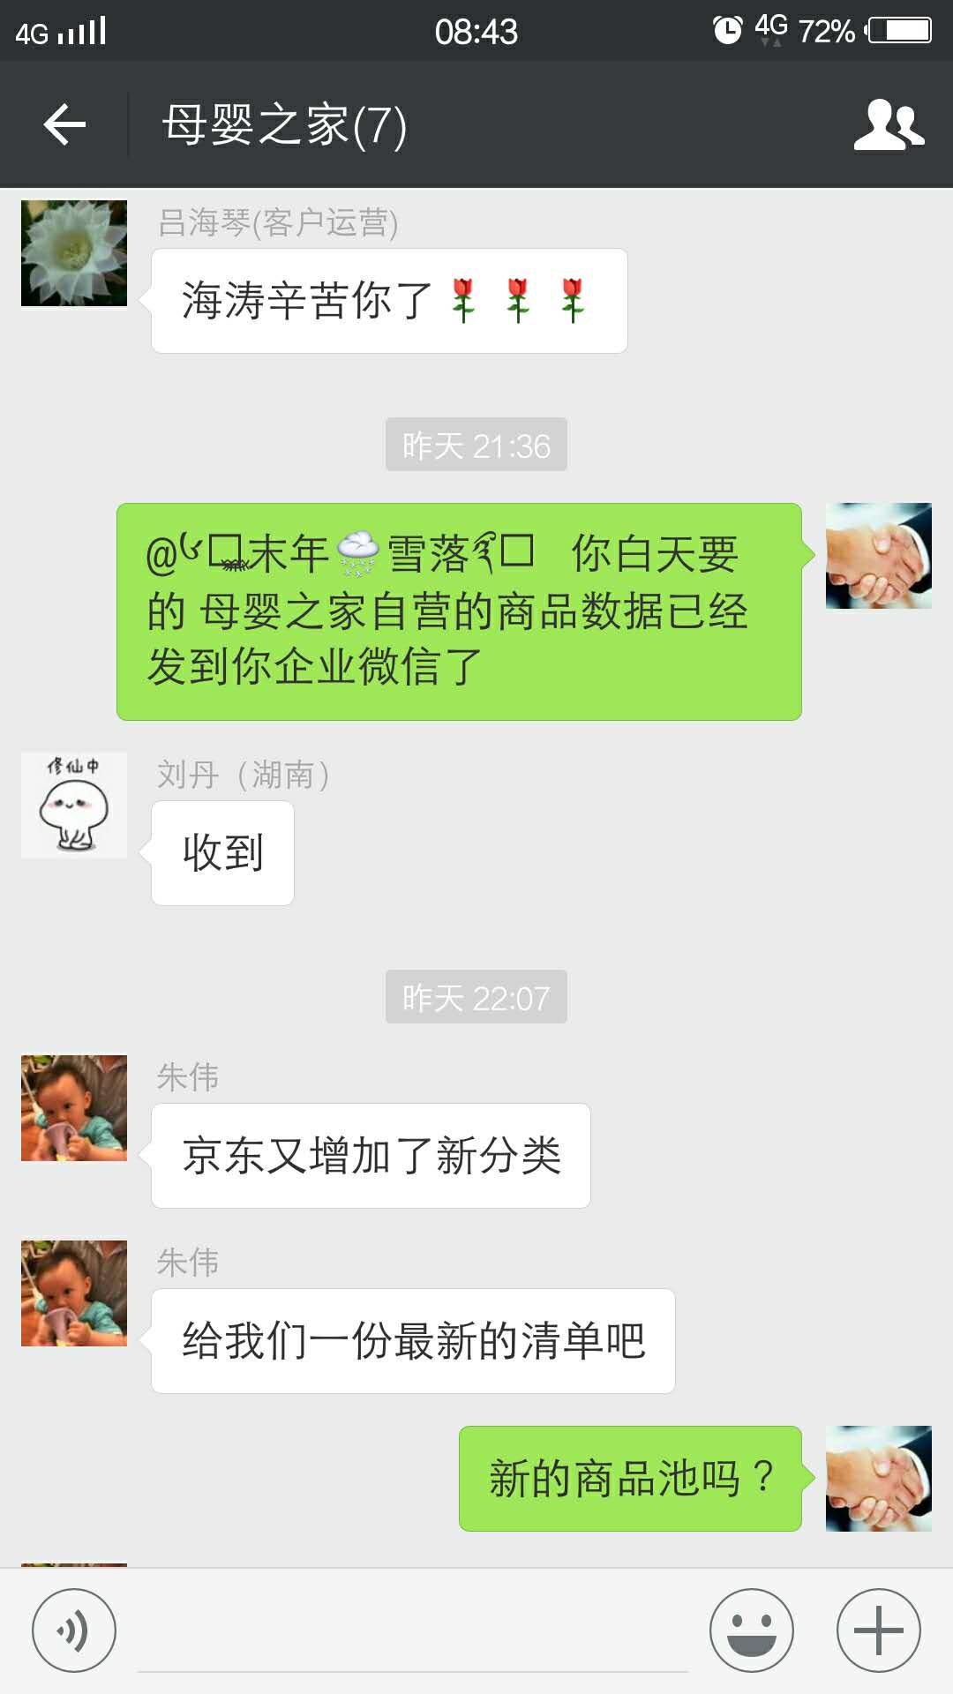
时间 | 问题 | 提出人 | 责任人/分配人 | 问题分类 | 解决状态 | 备注
2018-01-02 | 1、紧急新增特卖管理账户 | 黄伟 | 李海涛 | 需求 | 已处理
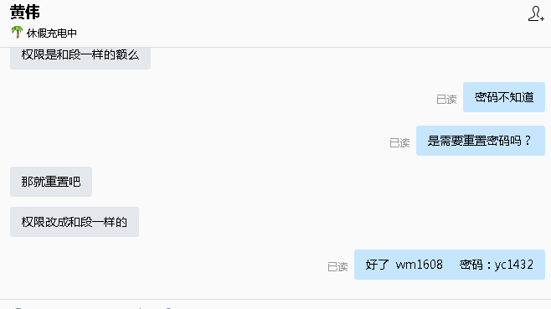
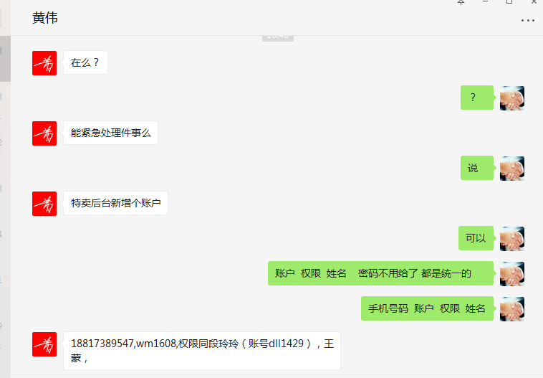

 | 2、生成对账单的系统，澳洲直邮的有几个商品id因为没有及时导入设置成本价，到账系统刷新不出来 | 吕海琴 | 李海涛 | 需求 | 已处理
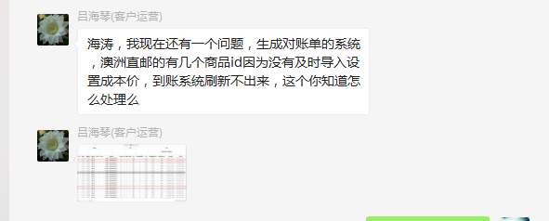

 | 3、帮我拉一份数据，SKUID SKU名称 SKU状态 补货类型 采购状态 销售状态。只要这几样就行，拉商城自营的。 | 刘丹 | 李海涛 | 需求 | 已处理
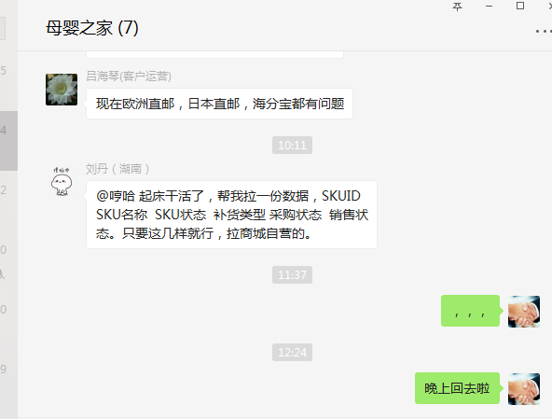

2018-01-03 | 京东商品新增商品池，需要从JD拉取明细，并导出给运营 | 朱伟 | 李海涛 | 需求 | 已处理

